상품제안서
제로 메쉬 에코백 | 상품코드: S27794

 |  |  |  |  |  |  | 02-713-8555 | www.synergygift.co.kr
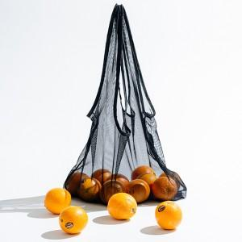 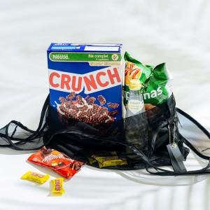 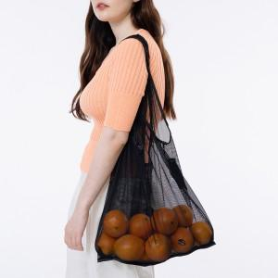

【상세/제작정보】 | <p><span style="font-size: 14pt;">※ 불박인쇄 외에 실크인쇄는 불가능하며, 금박/은박 인쇄시 금액이 추가됩니다.</span>&nbsp;</p>

【인쇄/포장옵션】 | 불박, 금박, 은박 / 포장불가능

【공급단가】 | 수량 | 100~ | 300~ | 500~ | 1,000~ | 3,000~
*VAT별도 | 단가 | 5,720원 | 5,630원 | 5,500원 | 5,280원 | 5,060원

【상품 URL】 | https://www.synergygift.co.kr:443/src/goods_detail.php?gdno=27794

